关系图
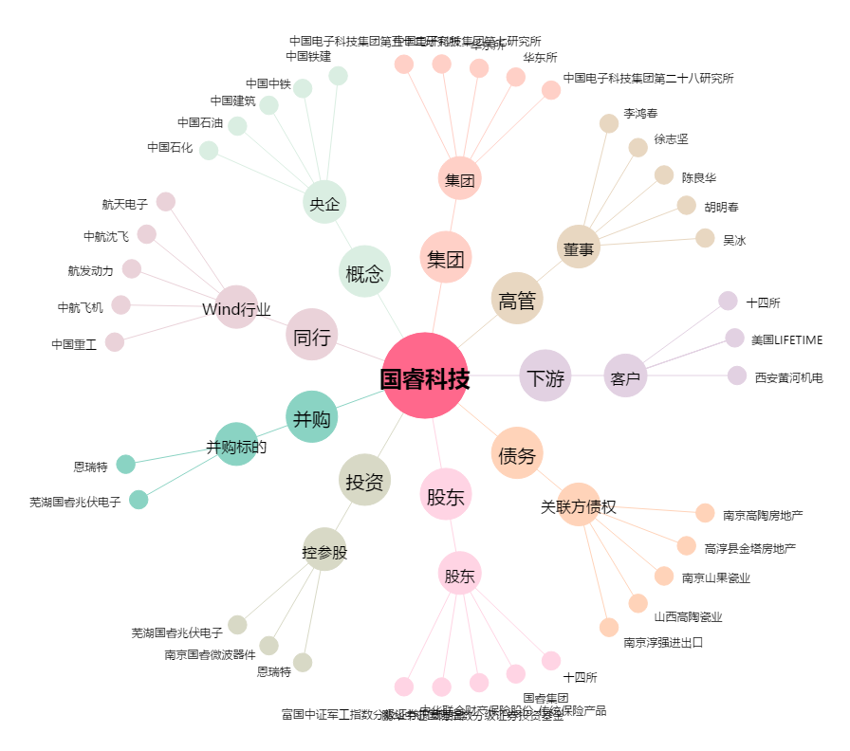
国睿科技[600562.SH] - 关系概览图

